Ferramental Manuteção
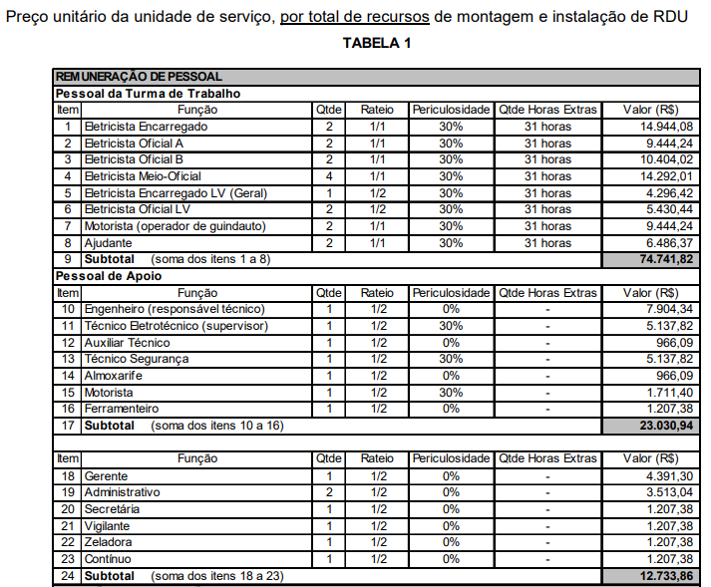
BASE INFORMAÇÕES - LICITAÇÃO ELETRÔNICA COPEL DIS Nº SGD210011/2021
2. EQUIPE MANUTENÇÃO LINHA MORTA POR TURMA.
SQ | EQUIPAMENTOS E FERRAMENTAS DE USO COLETIVO 3 elementos | ENSAIO | QTD | VALOR UNIT | VALOR TOTAL
1 | Alicate compressão hidráulica 12 t - Acionamento Manual NTC 890020 | EM | 1 | 4,990.00 | 4,990.00 | L
2 | Alicate compressão mecânica 4 t |  | 1 | 1,250.00 | 1,250.00 | L
3 | Alicate prendedor com lâmina deslizante (bomba d’água) de 305 mm de comprimento |  | 1 | 138.00 | 138.00 | a
4 | Alicate tipo algema para corte de cabo CAA |  | 1 | 1,190.00 | 1,190.00 | L
5 | Alicate universal (200mm) cobertura isolada | EE | 3 | 46.00 | 138.00 | L
6 | Arco de serra (300 mm) com lâmina |  | 1 | 25.00 | 25.00 | L
7 | Balde de lona para içar materiais |  | 2 | 46.00 | 92.00 | L
8 | Bandeira sinalizadora de 300 X 300 mm 1073 |  | 1 | 23.50 | 23.50 | L
9 | Bandeja para ferramentas |  | 1 |  | 0.00 | L
10 | Bastão de tração com espiral 32 x 700 mm | EE | 3 | 890.00 | 2,670.00 | L
11 | Bastão garra 38 x 2345 mm | EE | 1 | 1,790.00 | 1,790.00 | L
12 | Bastão garra 64 x 3510 mm | EE | 1 | 2,980.00 | 2,980.00 | L
13 | Bastão universal 32 x 2550 mm | EE | 1 | 510.00 | 510.00 | L
14 | Binóculo |  | 1 |  | 0.00 | L
15 | Bolsa de lona para proteção de luva de borracha |  | 6 | 40.00 | 240.00 | L
16 | Botão para manga de borracha |  | 9 | 12.00 | 108.00 | L
17 | Bypass,Porta Fusível;290-430MM |  | 1 |  | 0.00 | L
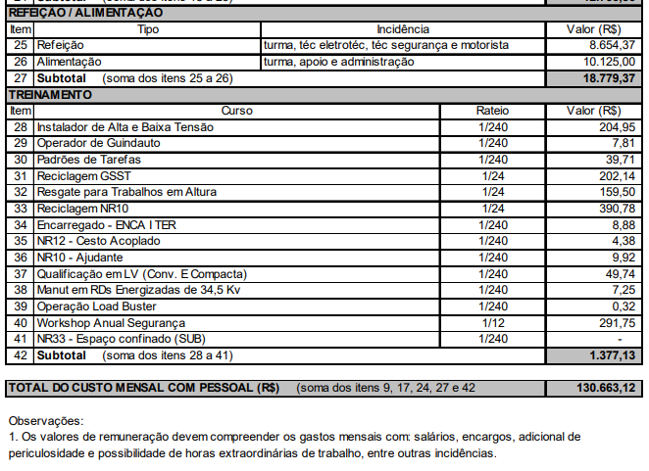
18 | Cabeçote (arpão) para operar chave fusível com terminal universal |  | 1 | 51.00 | 51.00 | L
19 | Cabeçote olhal sem isolador |  | 1 | 990.00 | 990.00 | L
20 | Cabo 35 mm² isolado para 15 kV/200 A (metros) 3 de 4m 2m 1m | EE | 21 | 220.00 | 4,620.00
21 | Cabo 70 mm² isolado para 15 kV/300 A (metros) 3 de 4m 1m | EE | 15 | 317.00 | 4,755.00
22 | Cabo 70 mm² isolado para 34,5 kV/300 A (metros) 3 de 4m 2m 1m | EE | 21 | 680.00 | 14,280.00 | L
23 | Capacete com protetor facial ETS 1086 |  | 1 | 750.00 | 750.00 | L
24 | Canivete de 80 mm (bico chato) |  | 3 | 33.00 | 99.00 | L
25 | Carretilha para içar materiais |  | 2 | 118.00 | 236.00 | L
26 | Chave Combinada 17 mm | EE | 2 | 98.00 | 196.00 | L
27 | Chave Combinada 19 mm | EE | 2 | 102.00 | 204.00 | L
28 | Chave de fenda 100 x 3,5 mm, com cobertura isolada para 1kV | EE | 3 | 13.60 | 40.80 | L
29 | Chave de fenda 150 x 6 mm, com cobertura isolada para 1kV | EE | 3 | 21.00 | 63.00 | L
30 | Chave de fenda 150 x 8 mm, com cobertura isolada para 1kV | EE | 3 | 27.20 | 81.60 | L
31 | Chave estrela 24 x 26 mm, com cobertura isolada para 1kV | EE | 2 |  | 0.00 | L
32 | Chave inglesa 300 mm, com cobertura isolada para 1kV | EE | 2 | 170.00 | 340.00 | L |  |  |  |  |  | 1250 | 1075.32
33 | Cinta de poliester 2000kg linha viva |  | 1 | 190.00 | 190.00 | L
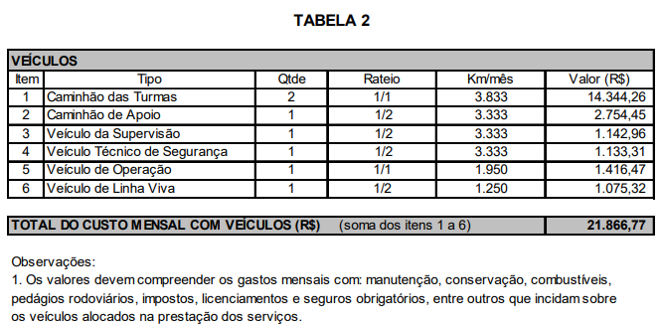
34 | Cinta para mão francesa – diâmetro 64mm |  | 1 | 277.00 | 277.00 | L
35 | Corda de fibra sintética de polipropileno torcida 10mm (metros) |  | 30 |  | 0.00 | L
36 | Corda de fibra sintética de polipropileno torcida 12mm (metros) |  | 90 | 255.00 | 22,950.00 | L
37 | Corda de fibra sintética de polipropileno torcida 6mm para cobertura LV (metros) |  | 10 | 2.20 | 22.00 | L
38 | Corda de sinalização 6mm |  | 60 | 2.20 | 132.00 | L
39 | Cruzeta auxiliar sem mastro 64 x 2410 mm | EE | 1 | 4,350.00 | 4,350.00 | L
40 | Descascador de meio e ponta CABO PROTEGIDO 15 KV |  | 1 |  | 0.00 | L
41 | Descascador de meio e ponta CABO PROTEGIDO 35 KV |  | 1 |  | 0.00 | L
42 | Dispositivo de segurança anti queda do porta fusível - DAQC |  | 1 | 148.00 | 148.00 | L
43 | Escada extensível de madeira ou fibra de vidro 4,00 x 7,00 m ETS 1029 ou 1030 |  | 1 |  | 0.00 | L
44 | Escova de aço em V para limpeza de cabos |  | 2 | 180.00 | 360.00 | L
45 | Esticador de cabo 4 a 3/0 AWG |  | 3 | 325.00 | 975.00 | L
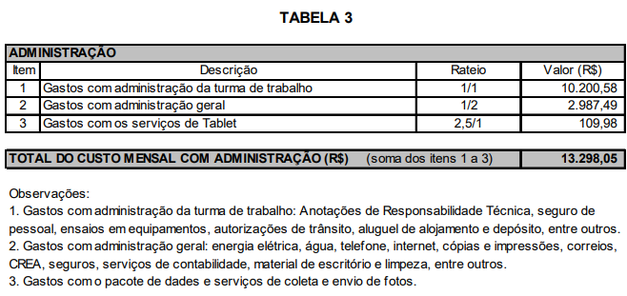
46 | Esticador de cabo 4/0 a 477 |  | 3 | 610.00 | 1,830.00 | L
47 | Esticador de cordoalha de aço de 6 a 9 mm |  | 2 | 188.00 | 376.00 | L
48 | Estojo para matrizes, Y-35 e MD-6 |  | 1 |  | 0.00 | L
49 | Estribo para mão francesa |  | 1 | 239.00 | 239.00 | L
50 | Estropo de nylon 500 mm – 455 daN |  | 3 | 115.00 | 345.00 | L
51 | Estropo de nylon 800mm |  | 3 | 139.00 | 417.00 | L
52 | Gancho para corda |  | 1 | 58.00 | 58.00 | L
53 | Grampo de torção para “by-pass” |  | 6 | 155.00 | 930.00 | L
54 | Grampo isolado para “by-pass” |  | 6 | 490.00 | 2,940.00 | L
55 | Içador isolado com cabeçote giratório | EE | 1 | 7,310.00 | 7,310.00 | L
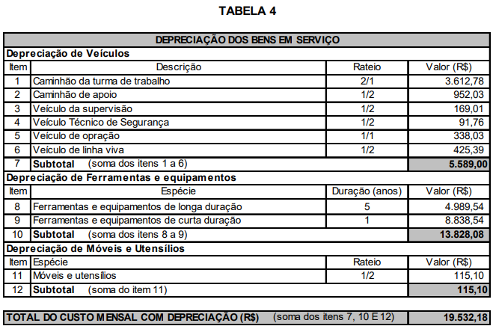
56 | Inflador de luvas |  | 1 | 1,460.00 | 1,460.00 | L
57 | Jogo com soquetes de 12 a 28 mm |  | 1 |  | 0.00 | L
58 | Jumper “Little Jumper” para bucha de transformador Composição do Jumper por unidade 3,5 m Cabo Protegido para 15Kv 1 Grampo para bucha de transformador 1 Grampo de Torção 1 Suporte Isolado | EE | 3 | 2,450.00 | 7,350.00 | L
59 | Kit de ferramenta para instalação do conector tipo cunha |  | 1 | 2,150.00 | 2,150.00 | L
60 | Kit para salvamento/resgate em altura conforme especificação técnica COPEL - ETS 1090 |  | 1 | 2,260.00 | 2,260.00 | L
61 | Lanterna elétrica manual |  | 1 | 185.00 | 185.00 | L
62 | Lanterna para capacete |  | 3 | 119.00 | 357.00 | L
63 | Lima mursa |  | 1 | 22.00 | 22.00 | L
64 | Lona de 300 x 4.000 mm |  | 1 | 440.00 | 440.00 | L
65 | Marreta 500g |  | 1 | 36.00 | 36.00 | L
66 | Matriz c. hidráulica 12 t – índice 242 (RDR) - sextavada |  | 1 |  | 0.00 | L
67 | Matriz c. hidráulica 12 t – índice 245A (RDU e RDR) - sextavada |  | 1 |  | 0.00 | L
68 | Matriz c. hidráulica 12 t – índice 248 (RDR) - sextavada |  | 1 |  | 0.00 | L
69 | Matriz c. hidráulica 12 t – índice 249A (RDU, RDR e Litoral) - sextavada |  | 1 |  | 0.00 | L
70 | Matriz c. hidráulica 12 t – índice 317 (RDU) |  | 1 |  | 0.00 | L
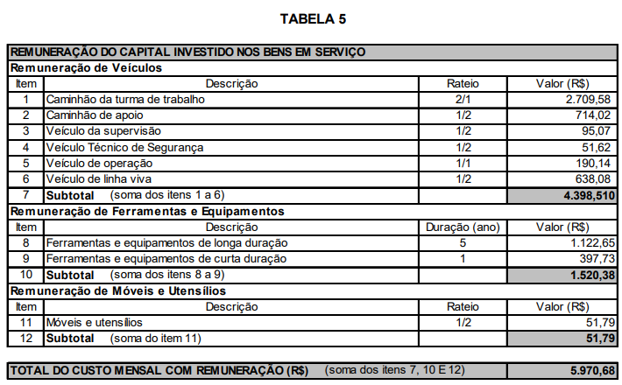
71 | Matriz c. hidráulica 12 t – índice 321A (RDU) - sextavada |  | 1 |  | 0.00 | L
72 | Matriz c. mecânica 4 t – índice 162 (RDU, RDR e Litoral) |  | 1 |  | 0.00 | L
73 | Matriz c. mecânica 4 t – índice 163 (RDU, RDR e Litoral) |  | 1 |  | 0.00 | L
74 | Matriz c. mecânica 4 t – índice 236 (RDU, RDR e Litoral) |  | 1 |  | 0.00 | L
75 | Matriz c. mecânica 4 t – índice 237 (RDU, RDR e Litoral) |  | 1 |  | 0.00 | L
76 | Matriz c. mecânica 4 t – índice 242 (RDU e RDR) |  | 1 |  | 0.00 | L
77 | Matriz c. mecânica 4 t – índice 243 (RDU, RDR e Litoral) |  | 1 |  | 0.00 | L
78 | Matriz c. mecânica 4 t – índice 245 (RDU e RDR) |  | 1 |  | 0.00 | L
79 | Moitão linha viva duplo sem corda – 400 daN - conjunto | EE | 2 | 1,390.00 | 2,780.00 | L
80 | Moitão linha viva triplo sem corda – 1000 daN - conjunto | EE | 1 | 1,980.00 | 1,980.00 | L
81 | Motosserra 1,5 HP |  | 1 |  | 0.00 | L
82 | Parafuso sela para poste duplo T |  | 2 | 770.00 | 1,540.00 | L
83 | Placa de alerta 20x30cm com descrição: “Atenção - Não opere este equipamento” |  | 1 | 39.00 | 39.00 | L
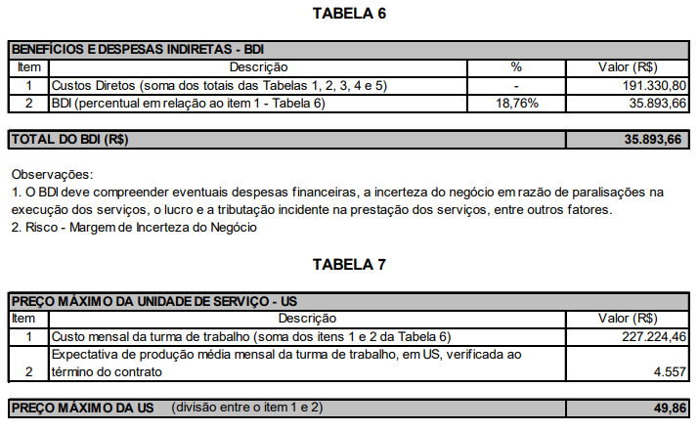
84 | Pregador manual de cobertura |  | 12 | 106.00 | 1,272.00 | L
85 | Presilha de suspensão sem isolador |  | 3 | 310.00 | 930.00 | L
86 | Protetor de lona para lençóis |  | 1 | 48.00 | 48.00 | L
87 | Protetor de polietileno para caçamba 50 kV | EE | 2 |  | 0.00 | L
88 | Sacola de lona de vinyl para acondicionamento de vara de manobra |  | 1 | 105.00 | 105.00 | L
89 | Sacola para manga de borracha |  | 1 | 52.00 | 52.00 | L
90 | Sela com colar 38 mm |  | 1 | 860.00 | 860.00 | L
91 | Sela para amarração de corda |  | 1 | 510.00 | 510.00 | L |  |  |  |  |  |  |  |  |  |  |  |  | 1900
92 | Serra para galhos adaptável em vara de manobra |  | 2 | 313.00 | 626.00 | L |  |  |  |  |  |  |  |  |  |  |  |  | 1900
93 | Serra poda hidráulica ISOLADA PARA LINHA VIVA;longa 2000 rs | EE | 1 |  | 0.00 | L |  |  |  |  |  |  |  |  |  |  |  |  | 3800
94 | Suporte isolado para “by-pass” | EE | 3 | 380.00 | 1,140.00 | L |  |  |  |  |  |  |  |  |  |  |  |  | 767
95 | Talha com tirante de nylon – 1000 kgf |  | 2 | 4,490.00 | 8,980.00 | L |  |  |  |  |  |  |  |  |  |  |  | 4567
96 | Talha com tirante de nylon – 2000 kgf |  | 1 | 5,150.00 | 5,150.00 | L
97 | Terminal para “by-pass” com cabo 35 mm² |  | 12 | 119.00 | 1,428.00 | L
98 | Terminal para “by-pass” com cabo 70 mm² |  | 12 | 140.00 | 1,680.00 | L
99 | Tesourão para corte de cabo 760mm |  | 1 | 2,110.00 | 2,110.00 | L
100 | Trena de 50m |  | 1 | 49.00 | 49.00 | L
 | TOTAL |  |  |  | 132,238.90

UNIFORMES
SQ | DESCRIÇÃO | ENSAIO | QTD | VALOR U | VALOR T
101 | Calça antichama com faixa refletiva ETS 1055 |  | 6 | R$ 250.00 | R$ 1,500.00 | C
102 | Camisa antichama - manga comprida com faixa refletiva ets 1055 |  | 6 | R$ 155.00 | R$ 930.00 | C
103 | Camiseta manga comprida ets 1055 |  | 6 | R$ 45.00 | R$ 270.00 | C
104 | Conjunto segurança para operador de motosserra (Capacete de segurança articulado, equipado com protetor auricular tipo concha e facial de tela, e calça de segurança) |  | 1 | R$ 930.00 | R$ 930.00 | C
105 | Jaqueta Antichama ETS 1081 |  | 3 | R$ 550.00 | R$ 1,650.00 | C
106 | Touca árabe antichama ETS 1088 |  | 3 | R$ 150.00 | R$ 450.00 | C
107 | Conjunto impermeável ETS 1006 |  | 3 | R$ 390.00 | R$ 1,170.00 | C
 | TOTAL |  |  |  | R$ 6,900.00

EQUIPAMENTOS DE PROTEÇÃO INDIVIDUAL
SQ | DESCRIÇÃO | ENSAIO | QTD | VALOR U | VALOR T
108 | Capacete de aba frontal, tipo II – classe B ETS 1015 |  | 3 | R$ 80.00 | R$ 240.00 | C
109 | Conjunto de Segurança para Trabalhos em Altura ETS 1019 |  | 3 | R$ 1,900.00 | R$ 5,700.00 | C
110 | Conjunto de segurança para trabalho em cesto aéreo ETS 1066 |  | 3 | R$ 2,350.00 | R$ 7,050.00 | C
111 | Luva de borracha – classe 4 – 36 kV (par) ETS 2015 |  | 4 | R$ 1,750.00 | R$ 7,000.00 | C
112 | Luva de borracha – classe 2 – 17 kV (par) ETS 2015 |  | 5 | R$ 590.00 | R$ 2,950.00 | C
113 | Luva de vaqueta (par) ETS 1014 |  | 6 | R$ 18.00 | R$ 108.00 | C
114 | Luva de vaqueta para proteção da luva isolante (par) ETS 1014 |  | 3 | R$ 30.00 | R$ 90.00 | C
115 | Manga de borracha classe 2 – 17 kV – regular ETS 1095 | EE | 3 | R$ 995.00 | R$ 2,985.00 | C
116 | Manga de borracha classe IV 36 Kv ETS 1095 | EE | 3 | R$ 1,980.00 | R$ 5,940.00 | C
117 | Meia bota ou coturno de couro com solado isolado (par) ETS 1020 ou 1022 | EE | 6 | R$ 140.00 | R$ 840.00 | C
118 | Óculos de segurança com lente escura ETS 1037 |  | 3 | R$ 6.00 | R$ 18.00 | C
119 | Protetor solar – fator 30 ETS 1047 |  | 3 | R$ 60.00 | R$ 180.00 | C
120 | Talco antisséptico |  | 1 | R$ 12.00 | R$ 12.00 | C
 | TOTAL |  |  |  | R$ 33,113.00

EQUIPAMENTOS DE "LINHA VIVA" PARA USO COLETIVO
SQ | DESCRIÇÃO | ENSAIO | QTD | VALOR U | VALOR T
121 | Alicate Volt-Amperímetro Categoria IV | EE | 1 | R$ 650.00 | R$ 650.00 | L
122 | Banqueta isolada | EE | 1 | R$ 630.00 | R$ 630.00 | L
123 | Cobertura circular 100 x 900 mm - 20 kV (rígida) | EE | 3 | R$ 280.00 | R$ 840.00 | L
124 | Cobertura circular 150 x 300 mm - 20 kV (rígida) | EE | 6 | R$ 245.00 | R$ 1,470.00 | L
125 | Cobertura circular 150 x 600 mm - 20 kV (rígida) | EE | 9 | R$ 260.00 | R$ 2,340.00 | L
126 | Cobertura para chave (borracha), classe 2 | EE | 2 | R$ 950.00 | R$ 1,900.00 | L
127 | Cobertura para chave (borracha), classe 4 | EE | 3 | R$ 7,900.00 | R$ 23,700.00 | L
128 | Cobertura para condutor 20 kV (borracha) classe 2 | EE | 6 | R$ 350.00 | R$ 2,100.00 | L
129 | Cobertura para condutor 25 kV (rígida) | EE | 12 | R$ 310.00 | R$ 3,720.00 | L
130 | Cobertura para condutor 36 kV (rígida) | EE | 12 | R$ 450.00 | R$ 5,400.00 | L
131 | Cobertura para condutor XLPE 185 mm RDC (rígida) | EE | 6 | R$ 515.00 | R$ 3,090.00 | L
132 | Cobertura para cruzeta com isolador pilar (rígida) | EE | 1 | R$ 642.71 | R$ 642.71 | L
133 | Cobertura para cruzeta com isolador de pino (rígida) | EE | 1 | R$ 526.01 | R$ 526.01 | L
134 | Cobertura para isolador pilar e polimérico 26,4 kV (rígida) | EE | 3 | R$ 351.91 | R$ 1,055.73 | L
135 | Cobertura para poste 230 x 1200 mm – 34,5 kV (rígida) | EE | 1 | R$ 630.00 | R$ 630.00 | L
136 | Cobertura para poste 230 x 1800 mm – 34,5 kV (rígida) | EE | 2 | R$ 796.06 | R$ 1,592.12 | L
137 | Cobertura para poste 230 x 600 mm - 34,5 kV (rígida) | EE | 9 | R$ 515.00 | R$ 4,635.00 | L
138 | Cobertura para poste 305 x 1200 mm – 34,5 kV (rígida) | EE | 3 | R$ 815.00 | R$ 2,445.00 | L
139 | Cobertura para suporte C RDC (rígida) | EE | 1 | R$ 389.25 | R$ 389.25 | L
140 | Cobertura para suporte horizontal RDC (rígida) | EE | 1 | R$ 422.29 | R$ 422.29 | L
141 | Cone de 750 mm de altura por veículo ETS 1031 |  | 8 | R$ 99.00 | R$ 792.00 | L
142 | Conjunto de aterramento sela |  | 2 | R$ 3,434.51 | R$ 6,869.02 | L
143 | Conjunto de aterramento temporário para rede secundária isolada (atender as especificações do equipamento definidas no MIT – 161606) |  | 2 | R$ 878.76 | R$ 1,757.52 | L
144 | Detector de BT por contato com luz e som ETS 1034 | EE | 1 | R$ 962.77 | R$ 962.77 | L
145 | Detector de MT por contato com luz e som ETS 1034 | EE | 1 | R$ 729.02 | R$ 729.02 | L
146 | ISOLADOR,SUPORTE;PARA CONJ. ELEVACAO LV | EE | 3 | R$ 130.85 | R$ 392.55 | L
147 | Lençol isolante com entalhe 900 x 900 mm classe 2 sem velcro | EE | 4 | R$ 523.72 | R$ 2,094.88 | L
148 | Lençol isolante para BT com bolsa de lona |  | 4 | R$ 110.45 | R$ 441.80 | L
149 | Lençol isolante sem entalhes 900 x 900 mm classe 2 sem velcro | EE | 3 | R$ 523.72 | R$ 1,571.16 | L
150 | Lençol isolante sem entalhes 900 x 900 mm CL4 | EE | 4 | R$ 690.00 | R$ 2,760.00 | L
151 | Suspensório para manga de borracha |  | 6 | R$ 54.00 | R$ 324.00 | L
152 | Testador de Fase;16KV;LV; com Resistor para 34,5 Kv | EE | 1 | R$ 6,842.98 | R$ 6,842.98 | L
153 | Vara de manobra com encaixe universal | EE | 1 | R$ 1,062.99 | R$ 1,062.99 | L
154 | Vara telescópica ETS 1063 | EE | 1 | R$ 1,802.85 | R$ 1,802.85 | L
 |  |  |  |  | R$ 86,581.65

EQUIPAMENTOS DE COMUNICAÇÃO
SQ | DESCRIÇÃO |  | QTD | VALOR U | VALOR T
155 | Equipamento de Comunicação de voz e dados (Tablet/Smartfone), com telefone celular integrado, com carregador veicular e demais acessórios obrigatórios (ver anexo X). |  | 1 | R$ 1,980.00 | R$ 1,980.00
156 | Câmera de Videomonitoramento e acessórios, conforme ANEXO XVII - VIDEOMONITORAMENTO – REQUISITOS MÍNIMOS |  | 2 | R$ 2,628.00 | R$ 5,256.00
 | TOTAL |  |  |  | R$ 7,236.00

VEICULOS |  |  |  |  |  | DEPRECIAÇÃO
SQ | DESCRIÇÃO | ENSAIO | QTD | VALOR U | VALOR T | 5 anos/mensal
157 | Caminhão médio equipado com hidroelevador de lança isolada para 46 kV, equipado com alarme de sapata e giroflex EE 1 (Especificação: hidroelevador com lança isolada; altura de trabalho 13 m; cesta aérea com capacidade mínima de 130 kg; controle hidráulico na cesta e na base) CUSTO MENSAL E MANUTENÇÃO POR CONTA DO LOCATÁRIO | EE | 1 | R$ 15,300.00 | R$ 15,300.00 | R$ 7,650.00
158 | Veículo de passageiro ou de carga – menor porte (para uso na operação de chaves com Loadbuster) CUSTO MENSAL E MANUTENÇÃO POR CONTA DO LOCATÁRIO - SAVEIRO SEM ACESSÓRIOS (PORTA ESCADA E ARMÁRIO) |  | 1 | R$ 2,570.00 | R$ 321.25 | R$ 160.63
158 | Veículo de passageiro ou de carga – menor porte (para uso na operação de chaves com Loadbuster) CUSTO MENSAL E MANUTENÇÃO POR CONTA DO LOCATÁRIO - SAVEIRO SEM ACESSÓRIOS (PORTA ESCADA E ARMÁRIO) |  | 1 | R$ 2,570.00 | R$ 321.25 | R$ 160.63
158 | Veículo de passageiro ou de carga – menor porte (para uso na operação de chaves com Loadbuster) CUSTO MENSAL E MANUTENÇÃO POR CONTA DO LOCATÁRIO - SAVEIRO SEM ACESSÓRIOS (PORTA ESCADA E ARMÁRIO) |  | 1 | R$ 2,570.00 | R$ 321.25 | R$ 160.63

 | LONGA DURAÇÃO TOTAL |  |  | R$ 218,820.55
 | CURTA DURAÇÃO TOTAL |  |  | R$ 47,249.00

REMUNERAÇÃO E ENCARGOS TRABALHISTAS

 | VALORES ATUALIZADOS DAS INFORMAÇÕES DO RODRIGO
 |  |  |  |  |  |  |  | 0.89% | 3.20% |  | 0.67% | 2.40% | 3.82% |  | 2.50%
 | FUNÇÃO | HORA 2023 | MENSAL | MENSAL + PER | FGTS | INSS | FÉRIAS | FGTS fer | INSS fer | 13º | FGTS 13º | INSS 13º | MULTA FGTS | Auxilio doença,nojo e gala | Aviso prévio | CUSTO TOTAL MENSAL
 | Eletricista encarregado B Linha Morta | R$ 16.17 | R$ 3,557.40 | R$ 1,067.22 | R$ 369.97 | R$ 1,331.89 | R$ 513.80 | R$ 41.10 | R$ 147.97 | R$ 385.69 | R$ 30.86 | R$ 111.08 | R$ 176.77 | R$ 12.95 | R$ 115.62 | R$ 7,733.75
 |  |  |  | 30% | 8% | 28.80% | 11.11% | 0.89% | 3.20% | 8.34% | 0.67% | 2.40% | 3.82% | 0.28% | 2.50% |  | 70.01%
 | Técnico em Eletrotécnica | R$ 12.34 | R$ 2,714.80
 | Técnico de Segurança | R$ 12.34 | R$ 2,714.80
 | Auxiliar Técnico | R$ 9.04 | R$ 1,988.80
 | Eletricista oficial B de Linha Morta | R$ 11.13 | R$ 2,448.60 | R$ 734.58 | R$ 254.65 | R$ 916.76 | R$ 353.97 | R$ 28.32 | R$ 101.94 | R$ 265.48 | R$ 21.24 | R$ 76.46 | R$ 489.88 |  |  | R$ 5,691.88
 | Eletricista Meio Oficial | R$ 7.98 | R$ 1,755.60
 | Motorista (operador de guindauto) | R$ 11.13 | R$ 2,448.60
 | Ajudante | R$ 7.25 | R$ 1,595.00

 | Vale Compras Mensal |  | R$ 760.00
 | Vale Compras Férias |  | R$ 63.33
 | Vale compras 13º |  | R$ 63.33 | R$ 886.67
 |  | DIA | MÊS
 | Vale Refeição | R$ 27.30 | R$ 655.20

